Sheet1
高分子材料の引張り強さ
No. | 4.3-11
Title | 高分子材料の引張り強さ
Xlabel | 温度 [K]
Ylabel | 引張り強さ [MPa]
 | ポリアミド | PVC | ポリエチレン | テフロン | ポリスチレン
0.00000 | 91.16809 | 151.75689 | 85.09022 | 79.77208 | 75.59354
12.50000 | 105.98291 | 153.08642 | 89.26876 | 78.82241 | 74.64387
25.00000 | 122.88699 | 154.22602 | 94.39696 | 77.87274 | 73.50427
37.50000 | 138.46154 | 155.55556 | 99.52517 | 76.73314 | 72.17474
50.00000 | 155.93542 | 156.69516 | 104.84330 | 75.59354 | 71.03514
62.50000 | 173.59924 | 158.21462 | 109.97151 | 74.64387 | 70.08547
75.00000 | 186.51472 | 157.83476 | 114.15005 | 75.02374 | 70.08547
87.50000 | 179.48718 | 150.61728 | 108.26211 | 70.84520 | 66.66667
100.00000 | 172.45964 | 144.15954 | 102.56410 | 67.99620 | 63.62773
112.50000 | 165.43210 | 137.70180 | 96.86610 | 65.14720 | 62.10826
125.00000 | 158.59449 | 131.24406 | 91.35802 | 62.29820 | 59.82906
137.50000 | 151.56695 | 124.78632 | 85.66002 | 59.44919 | 57.54986
150.00000 | 144.53941 | 118.13865 | 79.96201 | 56.60019 | 55.27066
162.50000 | 137.51187 | 111.68091 | 74.45394 | 53.37132 | 53.37132
175.00000 | 130.29440 | 105.22317 | 68.94587 | 50.90218 | 50.90218
187.50000 | 123.45679 | 98.95537 | 63.43780 | 48.24311 | 48.24311
200.00000 | 116.23932 | 92.49763 | 57.73979 | 45.77398 | 45.77398
212.50000 | 109.40171 | 86.41975 | 52.23172 | 43.11491 | 43.49478
225.00000 | 102.37417 | 79.96201 | 46.53371 | 40.26591 | 41.40551
237.50000 | 95.34663 | 73.50427 | 40.83571 | 37.22697 | 39.31624
250.00000 | 88.69896 | 67.42640 | 35.32764 | 34.56790 | 37.22697
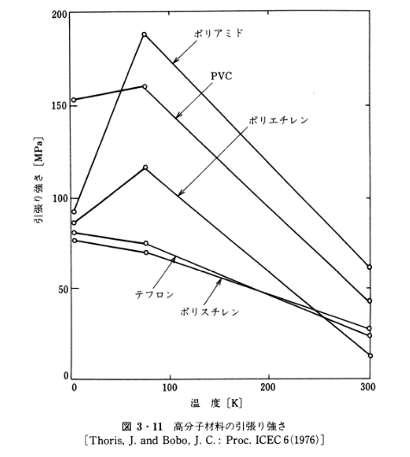
262.50000 | 81.67142 | 60.96866 | 29.81956 | 31.71890 | 34.94777
275.00000 | 74.64387 | 54.51092 | 24.31149 | 28.86990 | 32.47863
287.50000 | 67.61633 | 48.05318 | 18.61349 | 26.21083 | 30.19943
300.00000 | 59.82906 | 43.87464 | 14.05508 | 24.88129 | 24.88129

